불용결정물품내역
매각물품 명세서

순번 | 품명 | 규격 | 물품상태 | 취득일자 | 수량 | 취득가액 | 물품사진
1 | 5콤마 무선철기/제본기 | -제조사 : 한성기계 -구매연도 ; 2014년 E4 -제본사이즈 : 최대 420mm x 310mm 최소 120mm x 90mm - 표지사이즈 : 최대 620mm x 400mm 최소 180mm x 120mm - 책 두께 : 2 x 60mm - 최대 속도 : 35,00 C/H - 소비전력 : 8KW - 기계 크기 : 1,500mm(w) x 920mm(h) | *제본 중 핀이 맞지 않아 책등이 비스듬하게 한쪽이 낮아지거나 비뚤어짐 | 2014년 2월 | 1 | 18,500,000 | 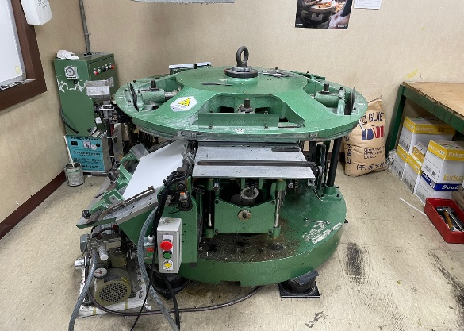
 |  |  |  |  |  | 18,500,000

